申請書・注意事項
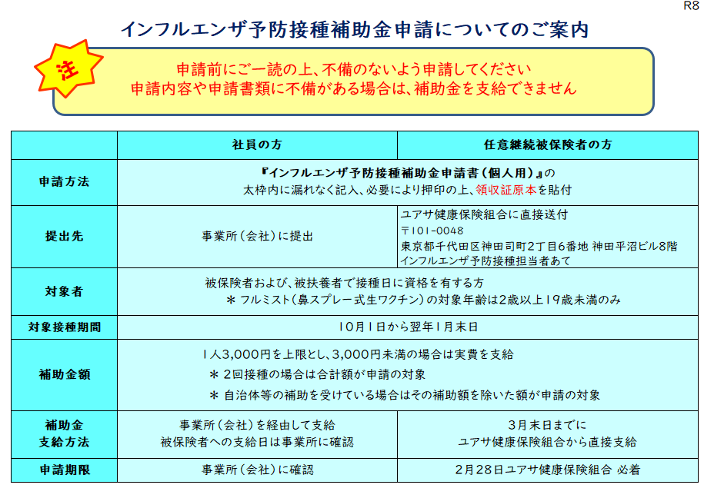
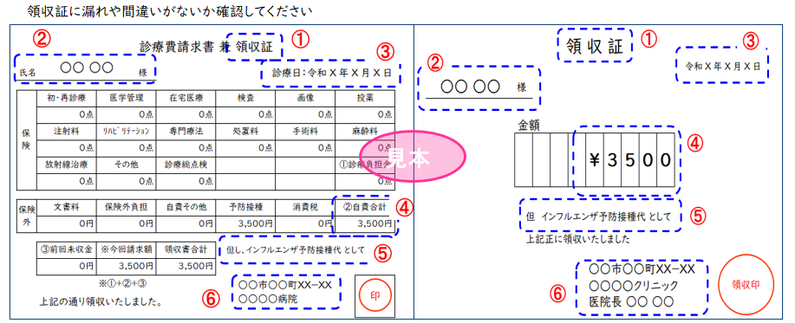
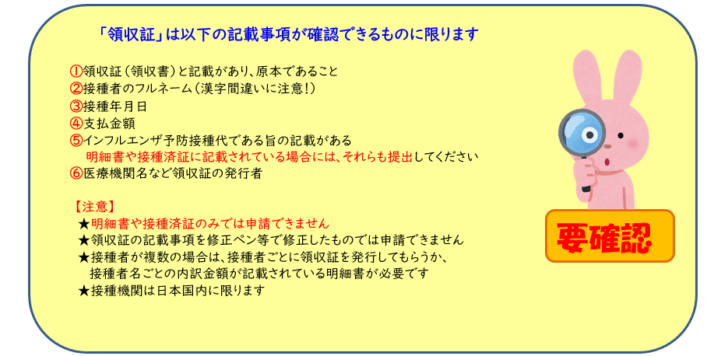
 |  |  |  |  |  |  |  |  |  |  | R8
提出先：事業所(会社)、任意継続被保険者はユアサ健康保険組合

インフルエンザ予防接種補助金申請書（個人用）

■申請書提出締切日および補助金支給日は、事業所(会社)に確認してください。

■任意継続被保険者（記号番号の記号が３０９８）は、2月28日健保組合必着

太枠内を漏れなく記入してください。
被保険者の記号・番号 |  |  |  | 被保険者氏名 (自署の場合は㊞省略可) |  |  | 社員番号 |  | 事 業 所 名 (会社名)
 |  | ― |  |  |  | ㊞

接 種 者 氏 名 |  |  | 続柄 | １回目接種日 | 実 施 医 療 機 関 |  |  | 接種費用(税込) ２回接種の場合は 合計金額を記入 |  |  | 健保記入欄
 |  |  |  | ２回目接種日 |  |  |  |  |  |  | 補 助 額
 |  |  |  | 年 月 日 |  |  |  |  |  |  | 3,000 | 円
 |  |  |  | 年 月 日 |  |  |  |  |  | 円 |  | 円
 |  |  |  | 年 月 日 |  |  |  |  |  |  | 3,000 | 円
 |  |  |  | 年 月 日 |  |  |  |  |  | 円 |  | 円
 |  |  |  | 年 月 日 |  |  |  |  |  |  | 3,000 | 円
 |  |  |  | 年 月 日 |  |  |  |  |  | 円 |  | 円
 |  |  |  | 年 月 日 |  |  |  |  |  |  | 3,000 | 円
 |  |  |  | 年 月 日 |  |  |  |  |  | 円 |  | 円
 |  |  |  | 年 月 日 |  |  |  |  |  |  | 3,000 | 円
 |  |  |  | 年 月 日 |  |  |  |  |  | 円 |  | 円
 |  |  |  |  | 合 計 |  |  | 0 |  | 円 |  | 円

領 収 証 貼 付 欄
■チェック欄☑で確認の上、申請してください（不備がある場合は補助できません）。

 | □ | 領収証の原本をのりで貼付しました。
 |  | (ホチキス使用不可。貼付欄に貼れない場合は裏面やＡ４サイズの別紙に貼付。)
 | □ | 領収証には『接種者氏名』『金額』『接種日』『インフルエンザ予防接種
領 収 証 貼 付 欄
 |  | である旨』の記載があります。
 |  | (明細書に記載されている場合には明細書も貼付。)
 | □ | 自治体等で補助を受けているので、補助額を除いた金額で申請しています。
 | □ | 接種日は１０月１日～翌年１月末日です。
 | □ | 接種した者は、接種日現在、被保険者または被扶養者の資格があります。
 | □ | 申請は期間中１回のみ、補助額は１人につき3,000円が上限であることを
 |  | 理解のうえ申請します。
 |  | ( 3,000円未満の場合は実費支給。２回接種の場合は合計額が申請対象。)

 | ＜個人情報について＞
 | ユアサ健康保険組合は、あなたの個人情報をこの事業のみに使用し、それ以外の目的には使用しません。
 | 個人情報についての詳細はホームページ等をご覧ください。
 | https://www.yuasakenpo.or.jp/privacy/

 |  |  |  |  |  |  |  |  |  |  | 5-1-4

